상품제안서
64디자인 매듭 자개명함케이스 | 상품코드: S17321

 |  |  |  |  |  |  | 02-713-8555 | www.synergygift.co.kr
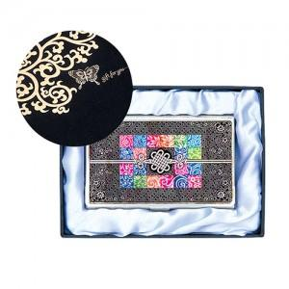

【상세/제작정보】 | <p><span style="font-size: 14pt;">※ 100개 미만 발주 불가한 제품입니다.</span></p><p><span style="font-size: 14pt;">※ 운임비 별도 발생 됩니다.</span></p>

【인쇄/포장옵션】 | 레이저 / 포장지포장

【공급단가】 | 수량 | 100~ | 300~ | 500~ | 1,000~ | 3,000~
*VAT별도 | 단가 | 7,800원 | 7,680원 | 7,500원 | 7,200원 | 6,900원

【상품 URL】 | https://www.synergygift.co.kr:443/src/goods_detail.php?gdno=4746

